Test-Web
Function/Test Scenario Name ID | Case ID | Test Condition | Test Case Description | Steps | Steps Description | Test Data | Actual Result | Expected Result | Log/Screenshoot | Date | Tester | Final Result | Notes
TS001.LOGIN | TC001 | Positive | Input username dan password valid | 1 | User masuk ke link https://deployed-five.vercel.app/ | https://deployed-five.vercel.app/ | User berhasil login | as expected | 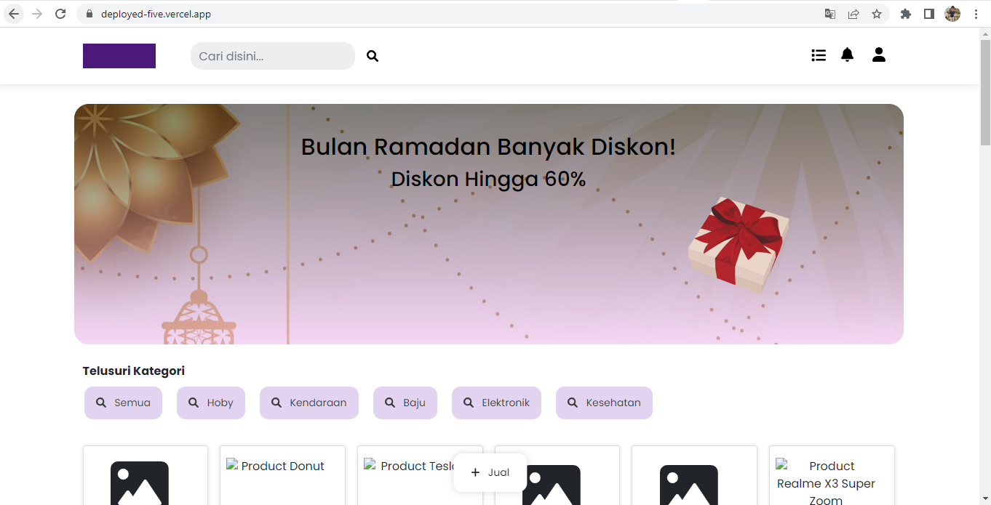 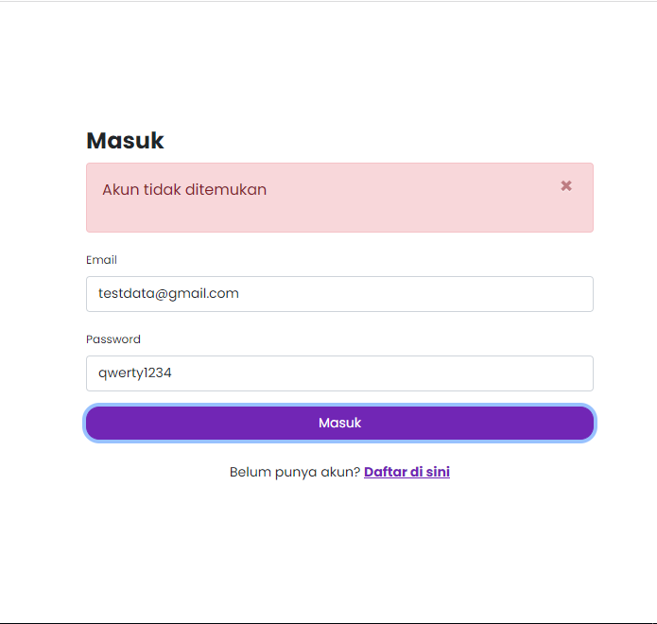 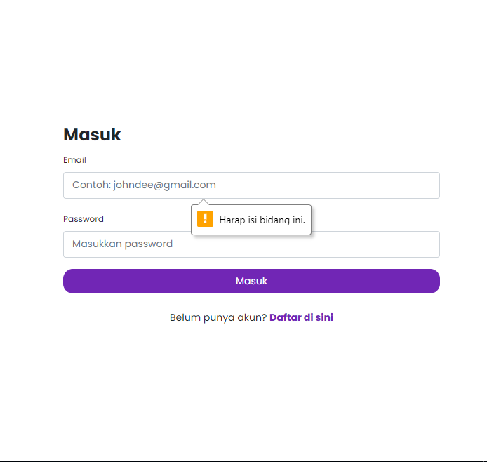 | 30/09/2022 | Andin | Passed
 |  |  |  | 2 | klik icon masuk
 |  |  |  | 3 | input username dan password yang valid
 |  |  |  | 4 | Klik tombol login
 |  |  |  | 5 | Login berhasil

 | TC002 | Negative | Input username benar dan password yang salah | 1 | User masuk ke link https://deployed-five.vercel.app/ | https://deployed-five.vercel.app/ | User tidak berhasil Login | as expected | 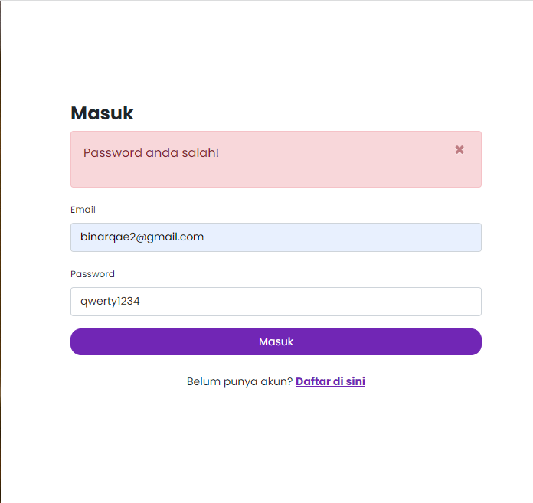 | 30/09/2022 | Andin | Passed
 |  |  |  | 2 | klik icon masuk
 |  |  |  | 3 | input username benar dan password yang salah
 |  |  |  | 4 | Klik tombol login
 |  |  |  | 5 | User tidak berhasil masuk dan muncul notif " Password anda Salah"

 | TC003 | Negative | Input username salah dan password benar | 1 | User masuk ke link https://deployed-five.vercel.app/ | https://deployed-five.vercel.app/ | User tidak berhasil Login | as expected | 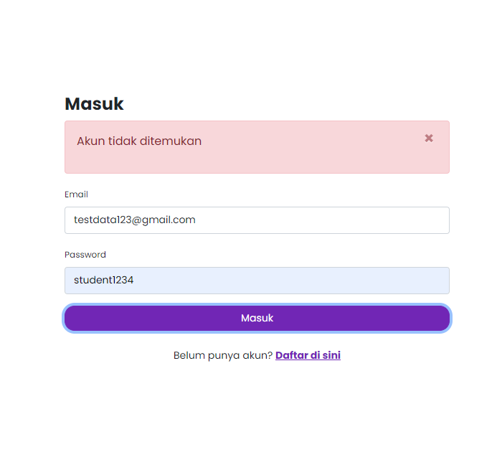 | 30/09/2022 | Andin | Passed
 |  |  |  | 2 | klik icon masuk
 |  |  |  | 3 | input username salah dan password yang benar
 |  |  |  | 4 | Klik tombol login
 |  |  |  | 5 | User tidak berhasil masuk dan muncul notifikasi "Akun Tidak Ditemukan"

 | TC004 | Negative | Input username dan password salah | 1 | User masuk ke link https://deployed-five.vercel.app/ | https://deployed-five.vercel.app/ | User tidak berhasil Login | as expected |  | 30/09/2022 | Andin | Passed
 |  |  |  | 2 | klik icon masuk
 |  |  |  | 3 | input username dan password yang salah
 |  |  |  | 4 | Klik tombol login
 |  |  |  | 5 | User tidak berhasil masuk dan muncul notifikasi "Akun Tidak Ditemukan"

 | TC005 | Negative | Input username dan password kosong | 1 | User masuk ke link https://deployed-five.vercel.app/ | https://deployed-five.vercel.app/ | User tidak berhasil Login | as expected |  | 30/09/2022 | Andin | Passed
 |  |  |  | 2 | klik icon masuk
 |  |  |  | 3 | input username dan password kosong
 |  |  |  | 4 | Klik tombol login
 |  |  |  | 5 | User tidak berhasil masuk dan muncul notifikasi "Harap isi bidang ini"
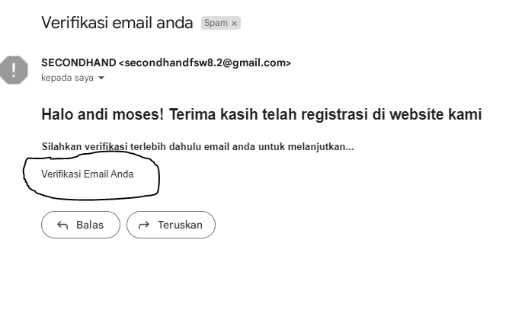
TS002.REGISTER | TC001 | Positive | Isi field dengan data yang valid | 1 | User masuk ke link https://deployed-five.vercel.app/ | https://deployed-five.vercel.app/ | User Berhasil Register dan verifikasi email | Not as expected |  | 30/09/2022 | Andin | Not Passed | tidak bisa verifikasi di email
 |  |  |  | 2 | klik icon masuk
 |  |  |  | 3 | klik icon "Daftar di sini'
 |  |  |  | 4 | Isi field dengan data yang valid
 |  |  |  | 5 | Verifikasi email
 |  |  |  | 6 | Register Berhasil

 | TC002 | Negative | Isi Field dengan data yang kosong | 1 | User masuk ke link https://deployed-five.vercel.app/ | https://deployed-five.vercel.app/ | User Tidak berhasil Register | as expected | 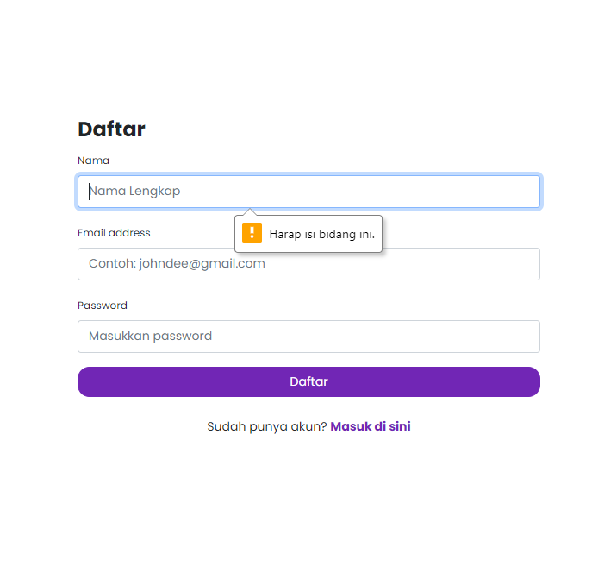 | 30/09/2022 | Andin | Passed
 |  |  |  | 2 | klik icon masuk
 |  |  |  | 3 | klik icon "Daftar di sini'
 |  |  |  | 4 | Isi field dengan data kosong
 |  |  |  | 5 | Klik Daftar
 |  |  |  | 6 | User tidak berhasil register dan muncul notifikasi "Harap Isi Bidang ini"

 | TC003 | Negative | Isi Field Nama Email dan field password kosong | 1 | User masuk ke link https://deployed-five.vercel.app/ | https://deployed-five.vercel.app/ | User Tidak berhasil Register | as expected | 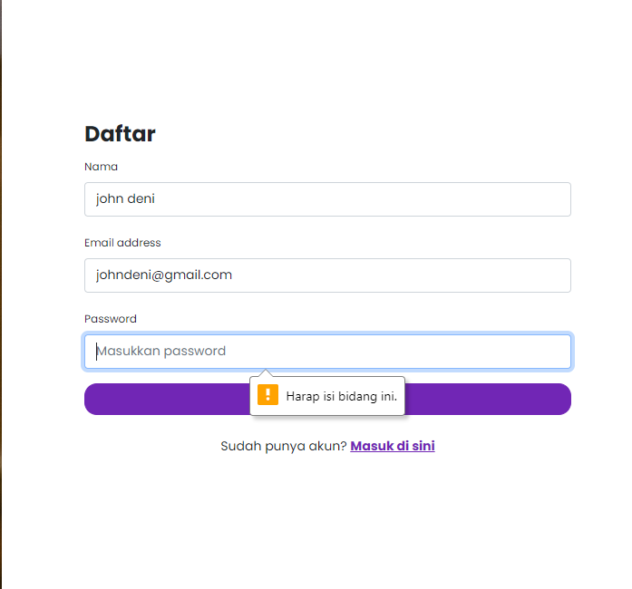 | 30/09/2022 | Andin | Passed
 |  |  |  | 2 | klik icon masuk
 |  |  |  | 3 | klik icon "Daftar di sini'
 |  |  |  | 4 | Isi field nama, email dan field password kosong
 |  |  |  | 5 | Klik Daftar
 |  |  |  | 6 | User tidak berhasil register dan muncul notifikasi "Harap Isi Bidang ini"
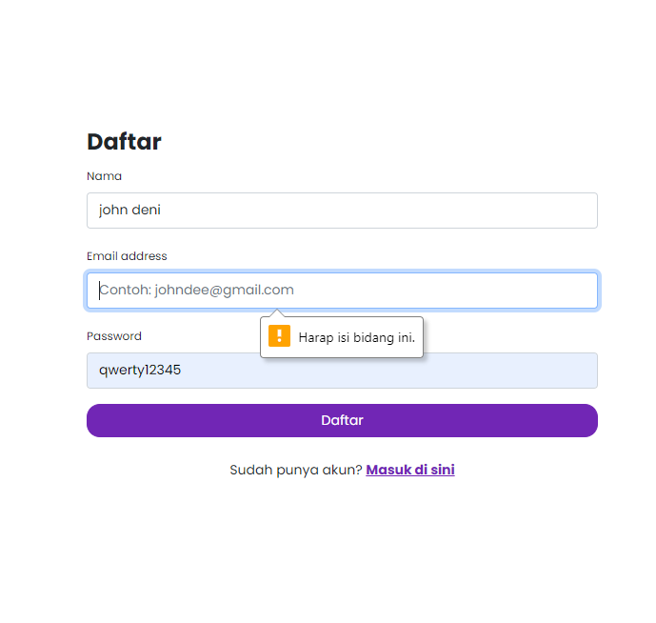
 | TC004 | Negative | Isi Field nama, password dan field email kosong | 1 | User masuk ke link https://deployed-five.vercel.app/ | https://deployed-five.vercel.app/ | User Tidak berhasil Register | as expected |  | 30/09/2022 | Andin | Passed
 |  |  |  | 2 | klik icon masuk
 |  |  |  | 3 | klik icon "Daftar di sini'
 |  |  |  | 4 | Isi field nama, password dan field email kosong
 |  |  |  | 5 | Klik Daftar
 |  |  |  | 6 | User tidak berhasil register dan muncul notifikasi "Harap Isi Bidang ini"

 | TC005 | Negative | Isi Field email, password dan field nama kosong | 1 | User masuk ke link https://deployed-five.vercel.app/ | https://deployed-five.vercel.app/ | User Tidak berhasil Register | as expected | 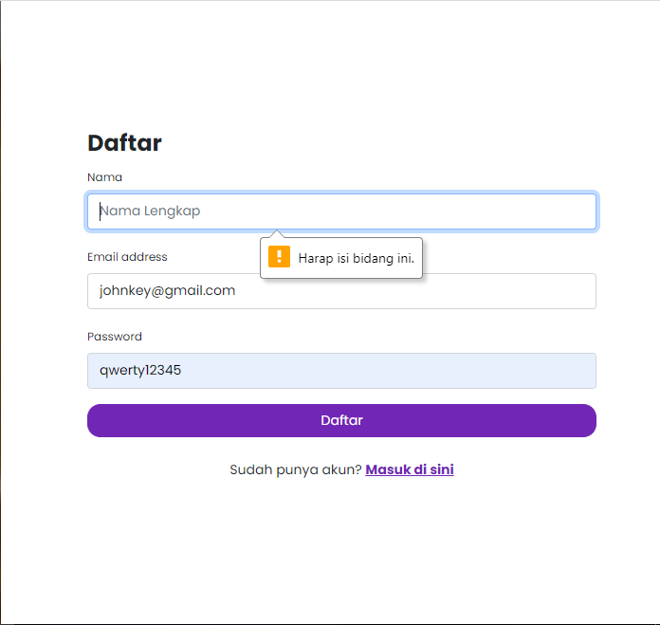 | 30/09/2022 | Andin | Passed
 |  |  |  | 2 | klik icon masuk
 |  |  |  | 3 | klik icon "Daftar di sini'
 |  |  |  | 4 | Isi field email, password dan field nama kosong
 |  |  |  | 5 | Klik Daftar
 |  |  |  | 6 | User tidak berhasil register dan muncul notifikasi "Harap Isi Bidang ini"

 | TC006 | Negative | isi Field nama dan field email, password kosong | 1 | User masuk ke link https://deployed-five.vercel.app/ | https://deployed-five.vercel.app/ | User Tidak berhasil Register | 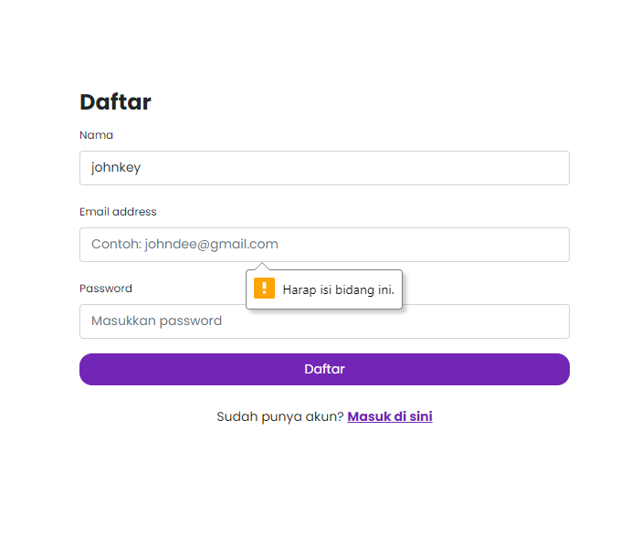 as expected |  | 30/09/2022 | Andin | Passed
 |  |  |  | 2 | klik icon masuk
 |  |  |  | 3 | klik icon "Daftar di sini'
 |  |  |  | 4 | isi Field nama dan field email, password kosong
 |  |  |  | 5 | Klik Daftar
 |  |  |  | 6 | User tidak berhasil register dan muncul notifikasi "Harap Isi Bidang ini"

TS003.JUAL | TC001 | Positive | Isi field dengan data yang valid | 1 | User masuk ke link https://deployed-five.vercel.app/ | https://deployed-five.vercel.app/ | User berhasil terbitkan produk yang dijual | 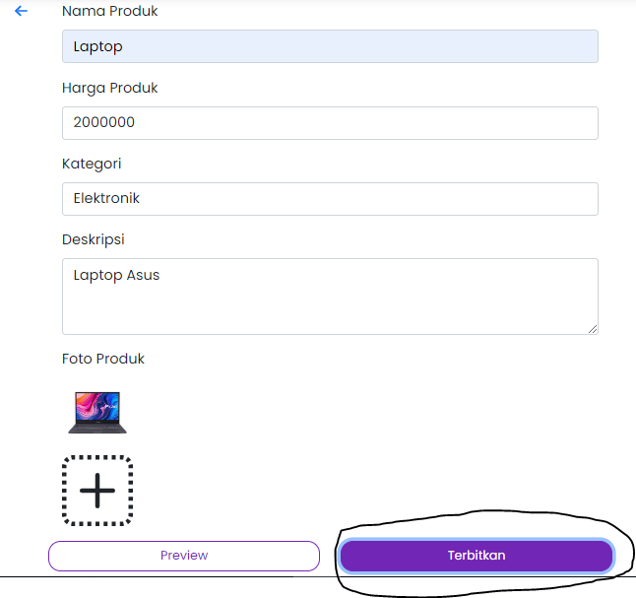 Not as expected |  | 30/09/2022 | Andin | Not Passed | icon "terbitkan" tidak berfungsi
 |  |  |  | 2 | klik icon masuk
 |  |  |  | 3 | input email:binarqae1@gmail.com pass: students1234
 |  |  |  | 4 | Pada tampilan beranda, user Klik fitur Jual
 |  |  |  | 5 | isi field dengan data yang valid
 |  |  |  | 6 | Klik terbitkan
 |  |  |  | 7 | User berhasil terbitkan produk yang dijual
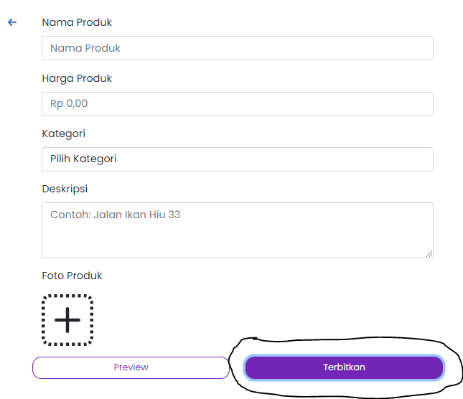
 | TC002 | Negative | isi dengan data kosong pada semua field | 1 | User masuk ke link https://deployed-five.vercel.app/ | https://deployed-five.vercel.app/ | User tidak berhasil terbitkan produk yang dijual | Not as expected |  | 30/09/2022 | Andin | Not Passed | icon "terbitkan" tidak berfungsi
 |  |  |  | 2 | klik icon masuk
 |  |  |  | 3 | input email:binarqae1@gmail.com pass: students1234
 |  |  |  | 4 | Pada tampilan beranda, user Klik fitur Jual
 |  |  |  | 5 | isi field dengan data kosong
 |  |  |  | 6 | Klik terbitkan
 |  |  |  | 7 | User tidak berhasil terbitkan produk yang dijual
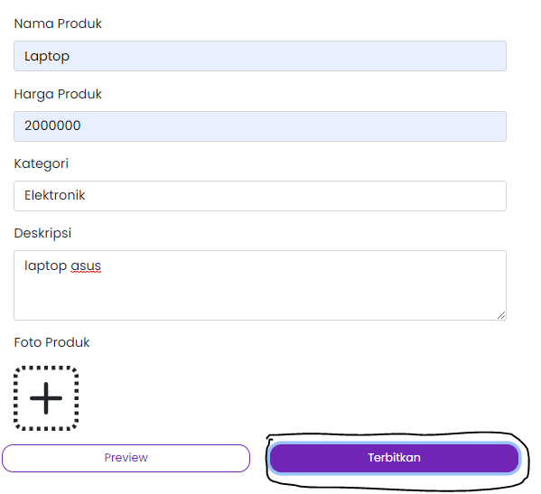
 | TC003 | Negative | Isi field nama,harga,kategori,deskripsi dan field foto kosong | 1 | User masuk ke link https://deployed-five.vercel.app/ | https://deployed-five.vercel.app/ | User tidak berhasil terbitkan produk yang dijual | Not as expected |  | 30/09/2022 | Andin | Not Passed | icon "terbitkan" tidak berfungsi
 |  |  |  | 2 | klik icon masuk
 |  |  |  | 3 | input email:binarqae1@gmail.com pass: students1234
 |  |  |  | 4 | Pada tampilan beranda, user Klik fitur Jual
 |  |  |  | 5 | Isi field nama,harga,kategori,deskripsi dan field foto kosong
 |  |  |  | 6 | Klik terbitkan
 |  |  |  | 7 | User tidak berhasil terbitkan produk yang dijual
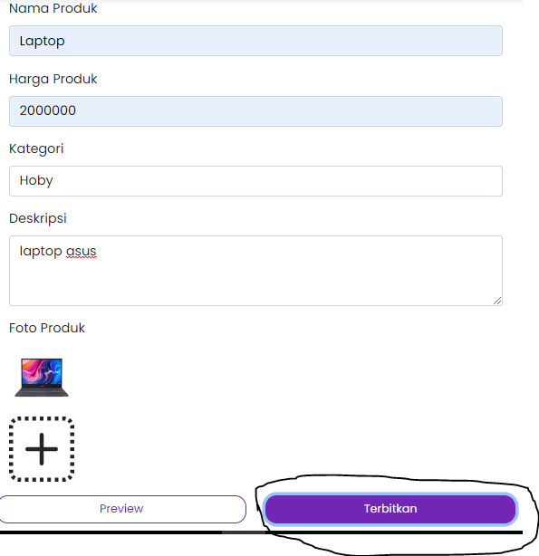
 | TC004 | Negative | Isi semua field dan kategori berbeda | 1 | User masuk ke link https://deployed-five.vercel.app/ | https://deployed-five.vercel.app/ | User tidak berhasil terbitkan produk yang dijual | Not as expected |  | 30/09/2022 | Andin | Not passed | icon "terbitkan" tidak berfungsi
 |  |  |  | 2 | klik icon masuk
 |  |  |  | 3 | input email:binarqae1@gmail.com pass: students1234
 |  |  |  | 4 | Pada tampilan beranda, user Klik fitur Jual
 |  |  |  | 5 | Isi semua field dan kategori berbeda
 |  |  |  | 6 | Klik terbitkan
 |  |  |  | 7 | User tidak berhasil terbitkan produk yang dijual

 | TC005 | Negative | Isi semua field dan foto produk format pdf | 1 | User masuk ke link https://deployed-five.vercel.app/ | https://deployed-five.vercel.app/ | User tidak berhasil terbitkan produk yang dijual | Not as expected | 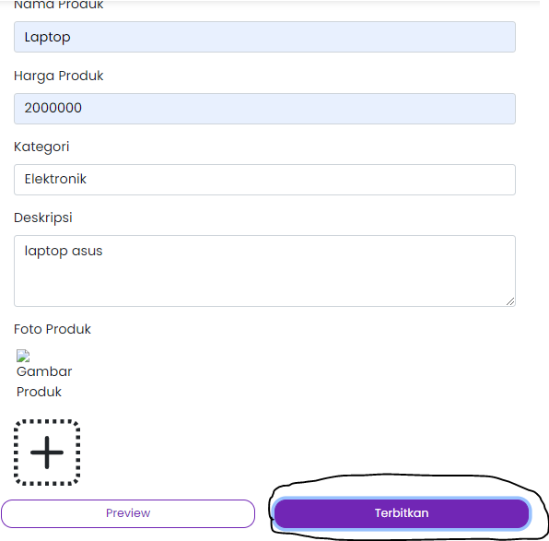 | 30/09/2022 | Andin | Not passed | icon "terbitkan" tidak berfungsi
 |  |  |  | 2 | klik icon masuk
 |  |  |  | 3 | input email:binarqae1@gmail.com pass: students1234
 |  |  |  | 4 | Pada tampilan beranda, user Klik fitur Jual
 |  |  |  | 5 | Isi semua field dan foto produk format pdf
 |  |  |  | 6 | Klik terbitkan
 |  |  |  | 7 | User tidak berhasil terbitkan produk yang dijual

Test-Aplikasi
Function/Test Scenario Name ID | Case ID | Test Condition | Test Case Description | Steps | Steps Description | Test Data | Actual Result | Expected Result | Log/Screenshoot | Date | Tester | Final Result | Notes
TC001.LOGIN | TC001 | Positive | Input email dan password valid | 1 | User masuk ke aplikasi Secon Hand | https://drive.google.com/drive/folders/1K96vBe-DXQMrXj-Yj0-nx272ON5gakU6?usp=sharing | User berhasil login | as expected | 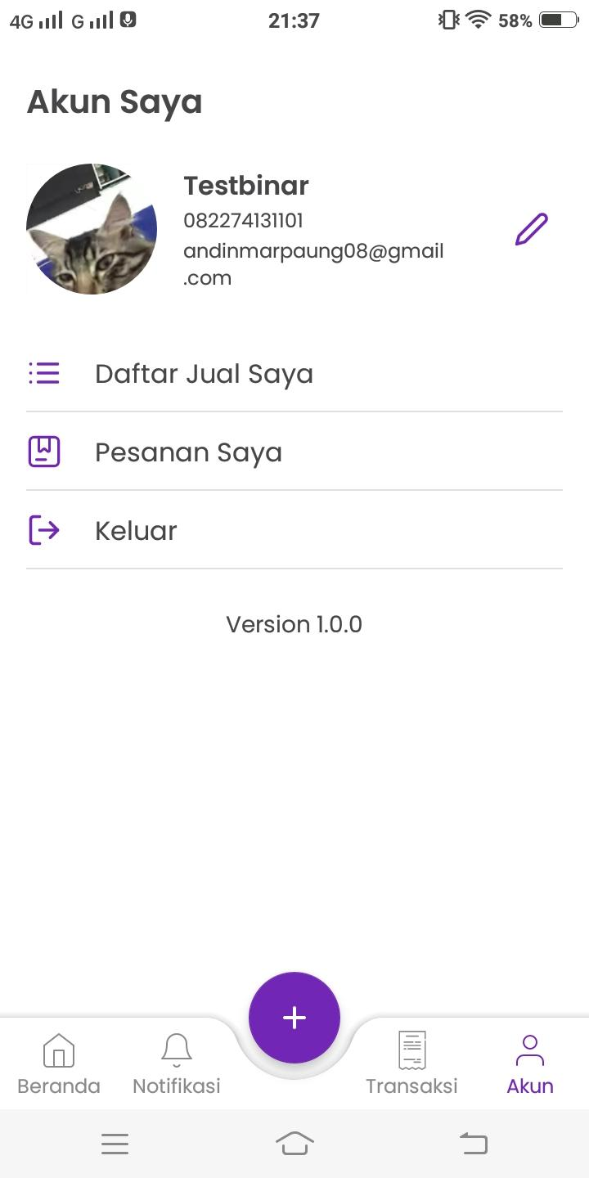 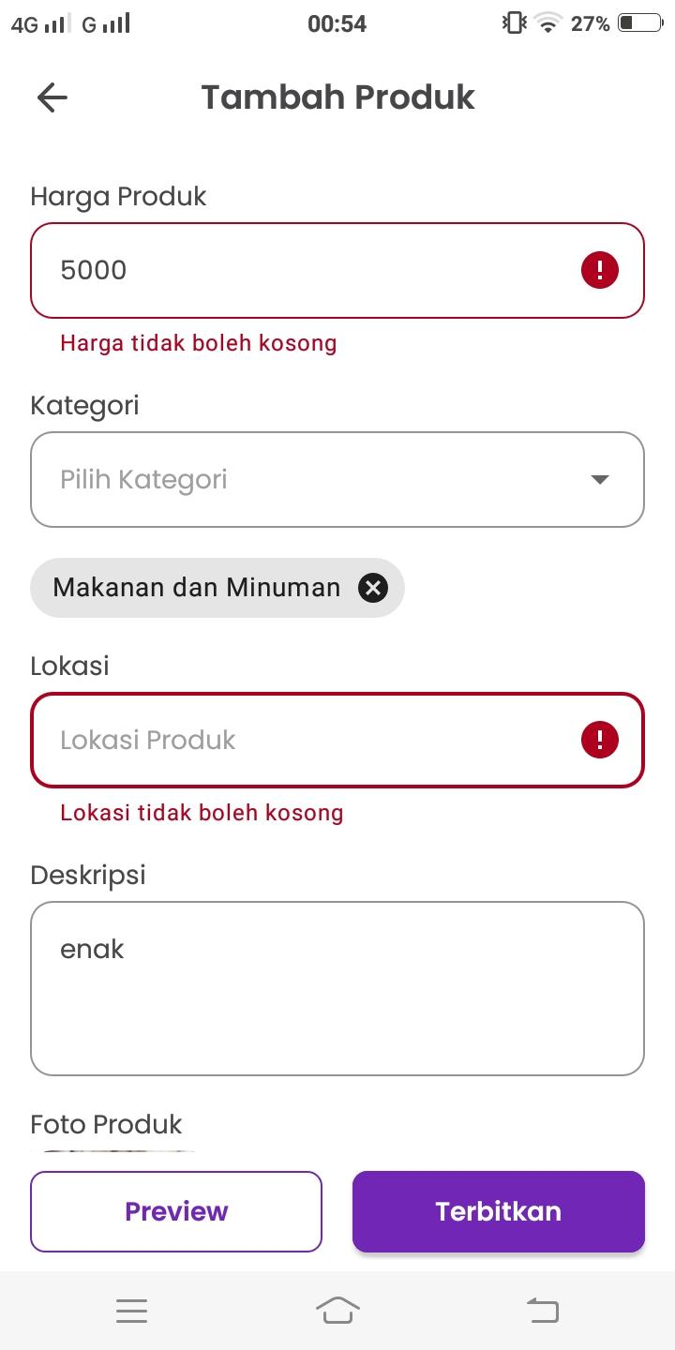 | 30/09/2022 | Andin | Passed
 |  |  |  | 2 | klik icon masuk
 |  |  |  | 3 | input email dan password yang valid
 |  |  |  | 4 | Klik tombol login
 |  |  |  | 5 | Login berhasil

 | TC002 | Negative | Input email salah dan password salah | 1 | User masuk ke aplikasi Secon Hand | https://drive.google.com/drive/folders/1K96vBe-DXQMrXj-Yj0-nx272ON5gakU6?usp=sharing | User Tidak berhasil login | as expected | 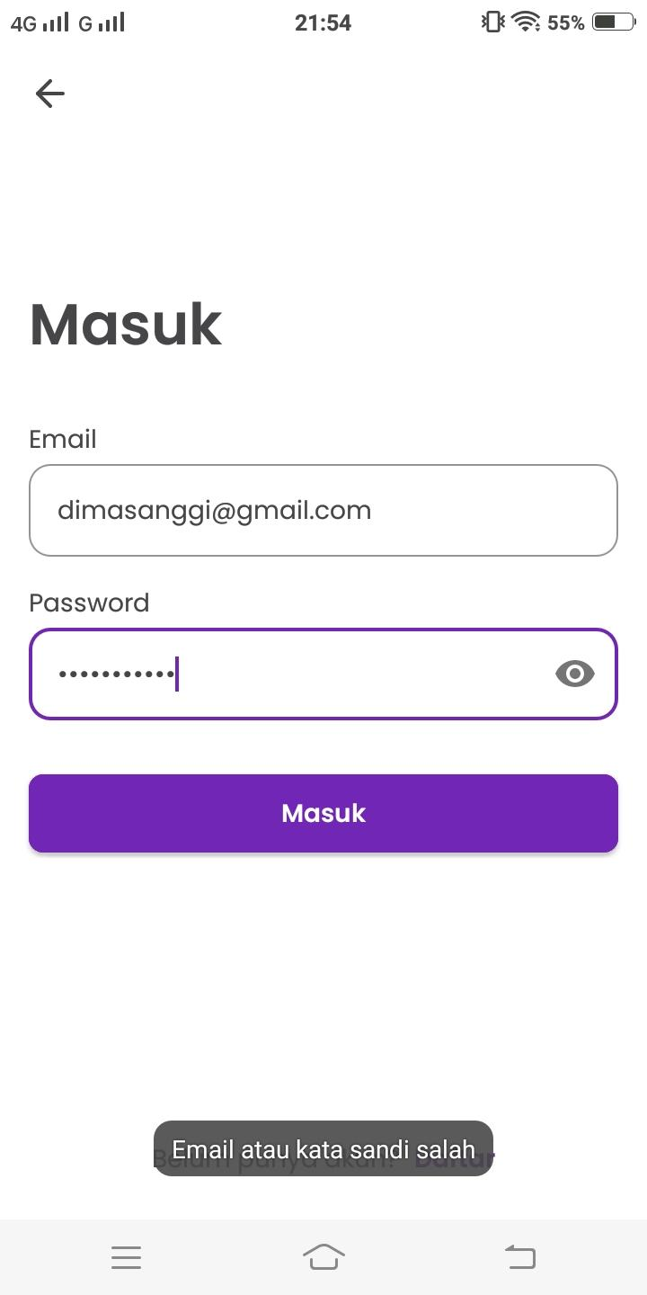 | 30/09/2022 | Andin | Passed
 |  |  |  | 2 | klik icon masuk
 |  |  |  | 3 | input email dan password yang valid
 |  |  |  | 4 | Klik tombol login
 |  |  |  | 5 | Login tidak berhasil dan muncul notif "email atau kata sandi salah"

 | TC003 | Negative | Input email kosong dan password kosong | 1 | User masuk ke aplikasi Secon Hand | https://drive.google.com/drive/folders/1K96vBe-DXQMrXj-Yj0-nx272ON5gakU6?usp=sharing | User tidak berhasil login | as expected | 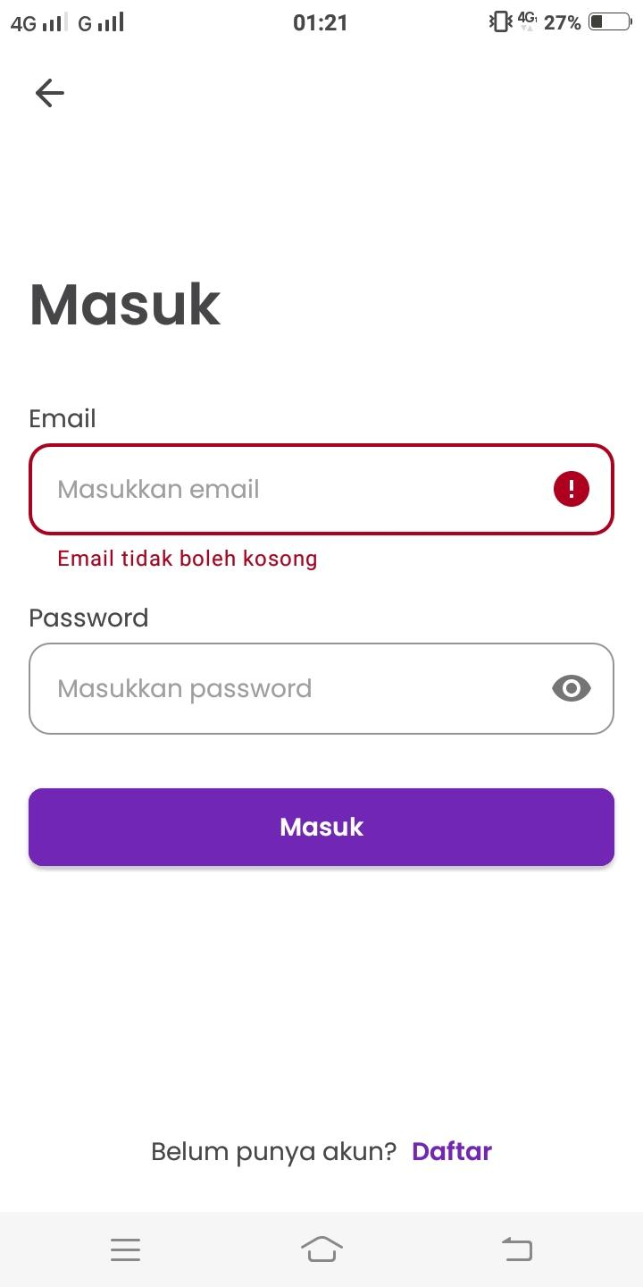 | 30/09/2022 | Andin | Passed
 |  |  |  | 2 | klik icon masuk
 |  |  |  | 3 | Input email kosong dan password kosong
 |  |  |  | 4 | Klik tombol login
 |  |  |  | 5 | Login tidak berhasil dan muncul notif "email tidak boleh kosong"

 | TC004 | Negative | Input email dan Password kosong | 1 | User masuk ke aplikasi Secon Hand | https://drive.google.com/drive/folders/1K96vBe-DXQMrXj-Yj0-nx272ON5gakU6?usp=sharing | User tidak berhasil login | as expected | 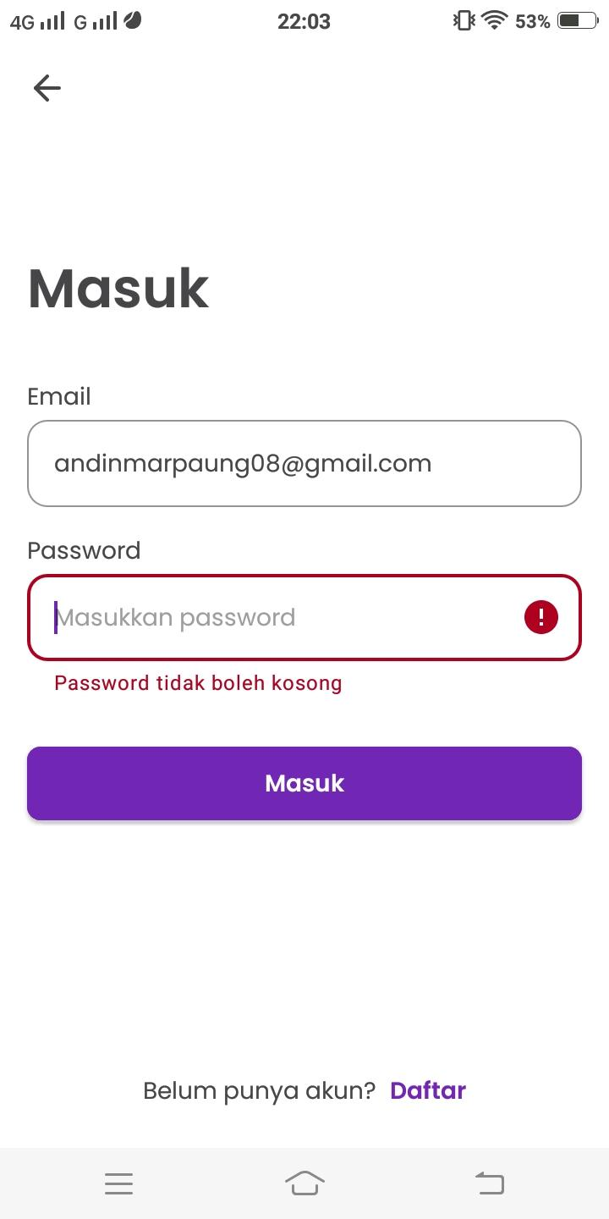 | 30/09/2022 | Andin | Passed
 |  |  |  | 2 | klik icon masuk
 |  |  |  | 3 | Input email kosong dan password kosong
 |  |  |  | 4 | Klik tombol login
 |  |  |  | 5 | Login tidak berhasil dan muncul notif "password tidak boleh kosong"

 | TC005 | Negative | Input email kosong dan password benar | 1 | User masuk ke aplikasi Secon Hand | https://drive.google.com/drive/folders/1K96vBe-DXQMrXj-Yj0-nx272ON5gakU6?usp=sharing | User tidak berhasil login | as expected | 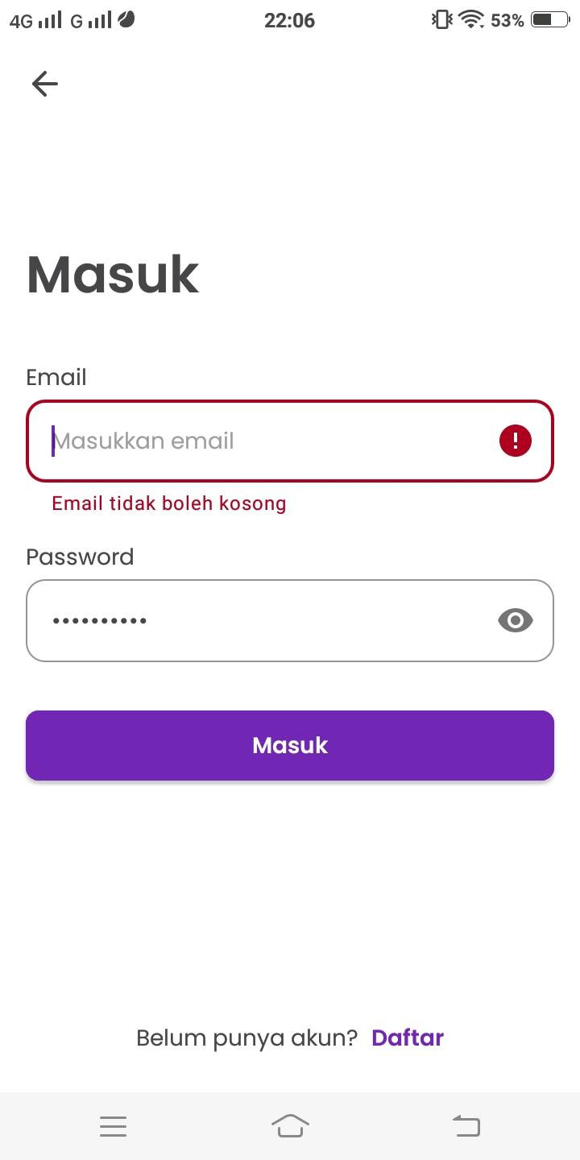 | 30/09/2022 | Andin | Passed
 |  |  |  | 2 | klik icon masuk
 |  |  |  | 3 | Input email kosong dan password kosong
 |  |  |  | 4 | Klik tombol login
 |  |  |  | 5 | Login tidak berhasil dan muncul notif "email tidak boleh kosong"

TS002.REGISTER | TC001 | Positive | input semua field dengan data yang valid | 1 | User masuk ke aplikasi Secon Hand | https://drive.google.com/drive/folders/1K96vBe-DXQMrXj-Yj0-nx272ON5gakU6?usp=sharing | User Berhasil mendaftar | as expected | 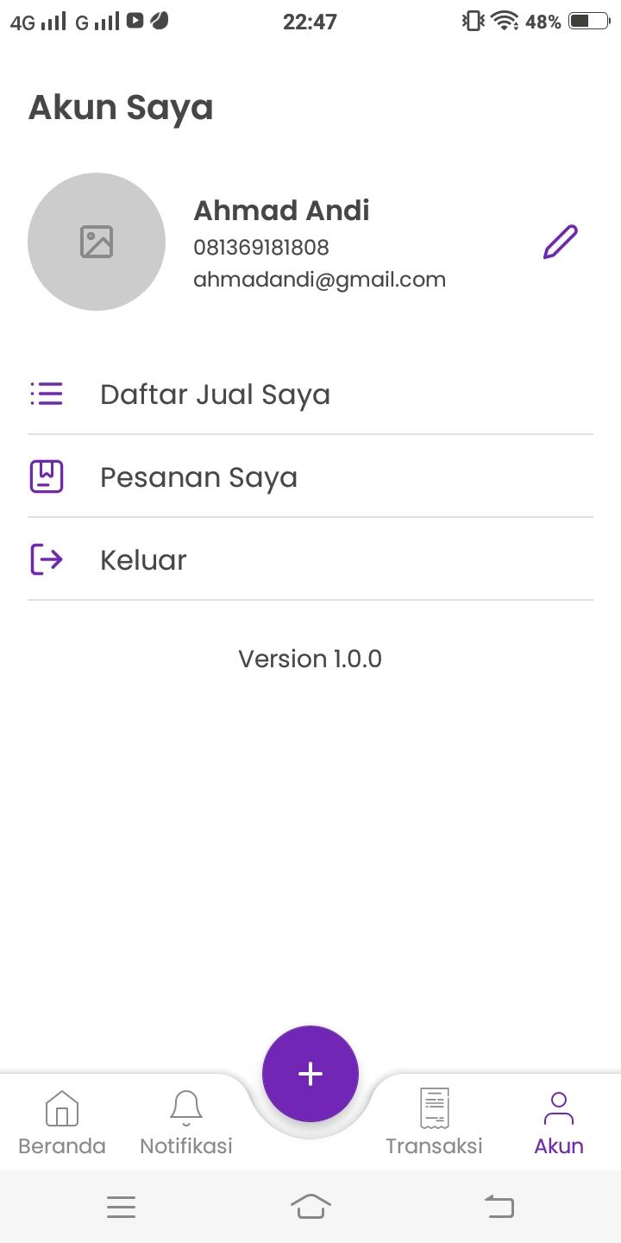 | 30/09/2022 | Andin | Passed
 |  |  |  | 2 | klik icon Daftar
 |  |  |  | 3 | input semua field dengan data yang valid
 |  |  |  | 4 | Klik tombol daftar
 |  |  |  | 5 | Pendaftaran berhasil

 | TC002 | Negative | Input semua field dengan data yang kosong | 1 | User masuk ke aplikasi Secon Hand | https://drive.google.com/drive/folders/1K96vBe-DXQMrXj-Yj0-nx272ON5gakU6?usp=sharing | User tidak berhasil mendaftar | as expected | 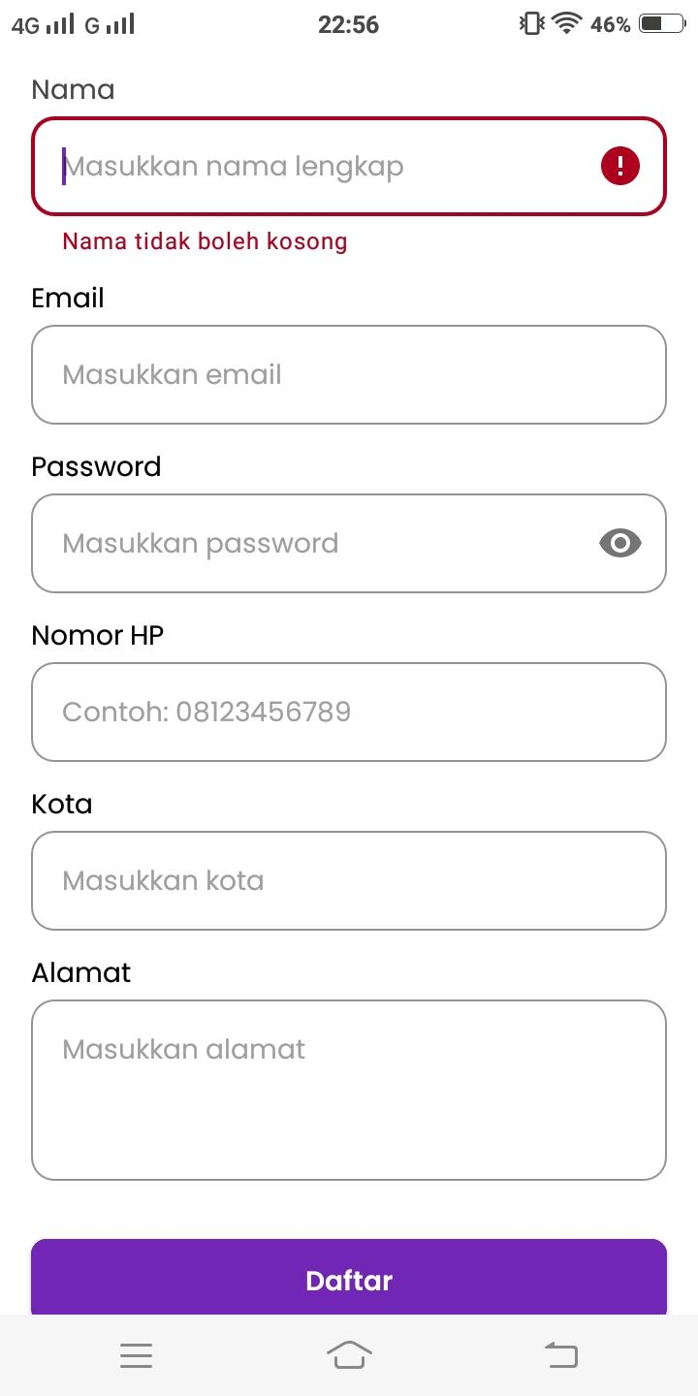 | 30/09/2022 | Andin | Passed
 |  |  |  | 2 | klik icon Daftar
 |  |  |  | 3 | Input semua field dengan data yang kosong
 |  |  |  | 4 | Klik tombol daftar
 |  |  |  | 5 | Pendaftaran tidak berhasil dan muncul notif "nama tidak boleh kosong"

 | TC003 | Negative | Input hanya field email yang salah | 1 | User masuk ke aplikasi Secon Hand | https://drive.google.com/drive/folders/1K96vBe-DXQMrXj-Yj0-nx272ON5gakU6?usp=sharing | User tidak berhasil mendaftar | as expected | 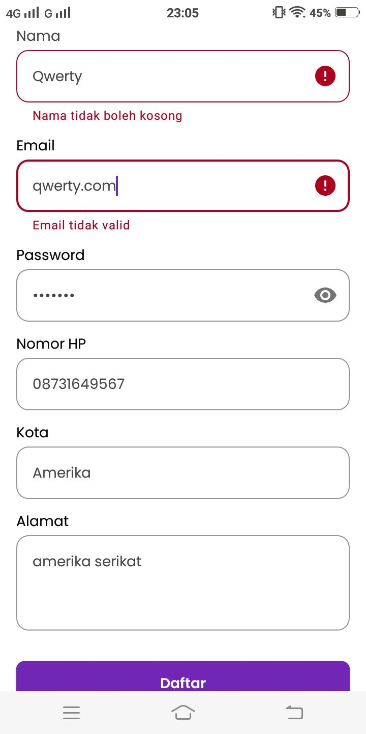 | 30/09/2022 | Andin | Passed
 |  |  |  | 2 | klik icon Daftar
 |  |  |  | 3 | Input hanya field email yang salah
 |  |  |  | 4 | Klik tombol daftar
 |  |  |  | 5 | Pendaftaran tidak berhasil dan muncul notif "email tidak valid"

 | TC004 | Negative | Input hanya field Nomor Hp yang salah | 1 | User masuk ke aplikasi Secon Hand | https://drive.google.com/drive/folders/1K96vBe-DXQMrXj-Yj0-nx272ON5gakU6?usp=sharing | User tidak berhasil mendaftar | Not as expected | 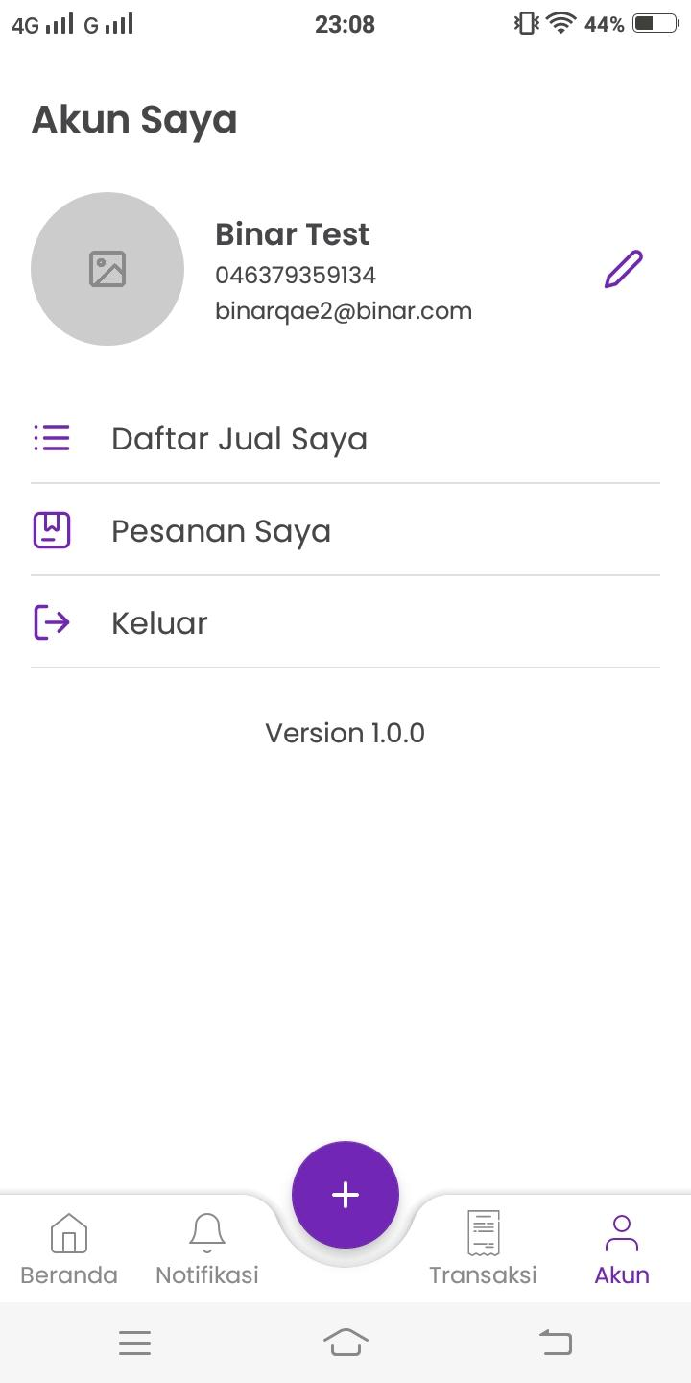 | 30/09/2022 | Andin | Not Passed | User Berhasil masuk
 |  |  |  | 2 | klik icon Daftar
 |  |  |  | 3 | Input hanya field Nomor Hp yang salah
 |  |  |  | 4 | Klik tombol daftar
 |  |  |  | 5 | Pendaftaran tidak berhasil

 | TC005 | Negative | input hanya field nama dengan angka | 1 | User masuk ke aplikasi Secon Hand | https://drive.google.com/drive/folders/1K96vBe-DXQMrXj-Yj0-nx272ON5gakU6?usp=sharing | User tidak berhasil mendaftar | Not as expected |  | 30/09/2022 | Andin | Not Passed | User Berhasil masuk
 |  |  |  | 2 | klik icon Daftar
 |  |  |  | 3 | input hanya field nama dengan angka
 |  |  |  | 4 | Klik tombol daftar
 |  |  |  | 5 | Pendaftaran tidak berhasil

TS003.FITURJUAL | TC001 | Positive | Input semua field dengan data yang valid | 1 | User masuk ke aplikasi Secon Hand | https://drive.google.com/drive/folders/1K96vBe-DXQMrXj-Yj0-nx272ON5gakU6?usp=sharing | User berhasil terbitkan produk untuk dijual | as expected | 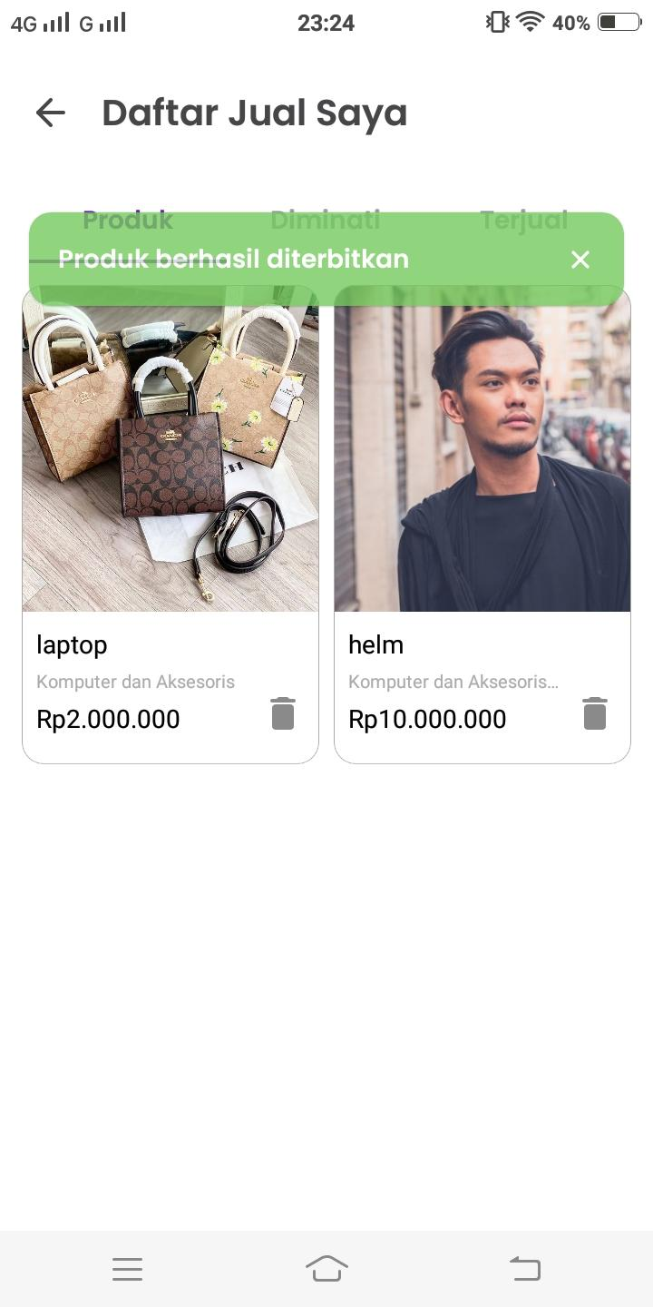 | 30/09/2022 | Andin | Passed
 |  |  |  | 2 | Login menggunakan email: andinmarpaung08@gmail.com pass: andingg123
 |  |  |  | 3 | klik fitur jual
 |  |  |  | 4 | Input semua field dengan data yang valid
 |  |  |  | 5 | klik terbitkan
 |  |  |  | 6 | Produk berhasil di terbitkan

 | TC002 | Negative | Input semua field dengan data kosong | 1 | User masuk ke aplikasi Secon Hand | https://drive.google.com/drive/folders/1K96vBe-DXQMrXj-Yj0-nx272ON5gakU6?usp=sharing | User tidak berhasil terbitkan produk untuk dijual | as expected |  | 30/09/2022 | Andin | Passed
 |  |  |  | 2 | Login menggunakan email: andinmarpaung08@gmail.com pass: andingg123
 |  |  |  | 3 | klik fitur jual
 |  |  |  | 4 | Input semua field dengan data kosong
 |  |  |  | 5 | klik terbitkan
 |  |  |  | 6 | Produk tidak berhasil di terbitkan dan muncul notif "pilih minmal 1 kategori"

 | TC003 | Negative | Input semua field dan hanya field harga produk kosong | 1 | User masuk ke aplikasi Secon Hand | https://drive.google.com/drive/folders/1K96vBe-DXQMrXj-Yj0-nx272ON5gakU6?usp=sharing | User tidak berhasil terbitkan produk untuk dijual | as expected | 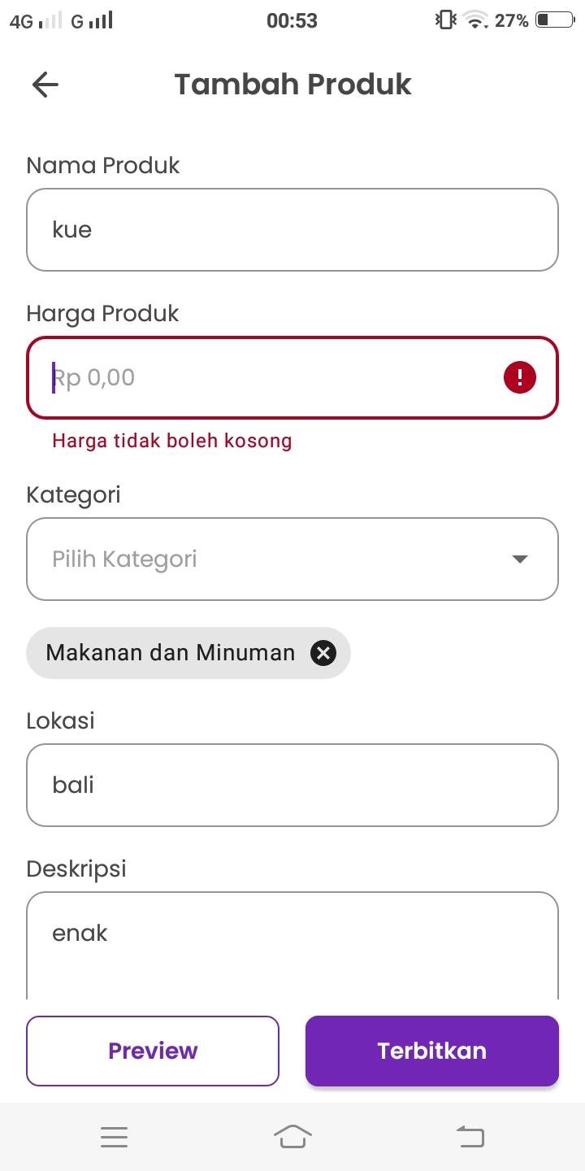 | 30/09/2022 | Andin | Passed
 |  |  |  | 2 | Login menggunakan email: andinmarpaung08@gmail.com pass: andingg123
 |  |  |  | 3 | klik fitur jual
 |  |  |  | 4 | Input semua field dan hanya field harga produk kosong
 |  |  |  | 5 | klik terbitkan
 |  |  |  | 6 | Produk tidak berhasil di terbitkan dan muncul notif "harga tidak boleh kosong"

 | TC004 | Negative | Input semua field dan hanya field lokasi produk kosong | 1 | User masuk ke aplikasi Secon Hand | https://drive.google.com/drive/folders/1K96vBe-DXQMrXj-Yj0-nx272ON5gakU6?usp=sharing | User tidak berhasil terbitkan produk untuk dijual | as expected |  | 30/09/2022 | Andin | Passed
 |  |  |  | 2 | Login menggunakan email: andinmarpaung08@gmail.com pass: andingg123
 |  |  |  | 3 | klik fitur jual
 |  |  |  | 4 | Input semua field dan hanya field lokasi produk kosong
 |  |  |  | 5 | klik terbitkan
 |  |  |  | 6 | Produk tidak berhasil di terbitkan dan muncul notif "lokasi tidak boleh kosong"

 | TC005 | Negative | Input semua field dan hanya field foto produk kosong | 1 | User masuk ke aplikasi Secon Hand | https://drive.google.com/drive/folders/1K96vBe-DXQMrXj-Yj0-nx272ON5gakU6?usp=sharing | User tidak berhasil terbitkan produk untuk dijual | as expected |  | 30/09/2022 | Andin | Passed
 |  |  |  | 2 | Login menggunakan email: andinmarpaung08@gmail.com pass: andingg123
 |  |  |  | 3 | klik fitur jual
 |  |  |  | 4 | Input semua field dan hanya field lfoto produk kosong
 |  |  |  | 5 | klik terbitkan
 |  |  |  | 6 | Produk tidak berhasil di terbitkan dan muncul notif "Silahkan masukkan foto produk terlebih dahulu"

